Bag Drawing (Bản Vẽ Tổng Thể)
 |  |  |  |  | SDS No. (Số Bản Thông Số SP): |  |  | 10050
 |  |  |  |  | Product Code (Mã Sản Phẩm): |  |  | NGS02-500KG
 |  |  |  |  | Cust Code (Mã Khách Hàng): |  |  | 0
 |  |  |  |  | Date (Ngày) |  |  | 24/09/2015
 |  |  |  |  | Page (Số Trang):
TITLE (TIÊU ĐỀ): BAG DRAWING (BẢN VẼ BAO FIBC)

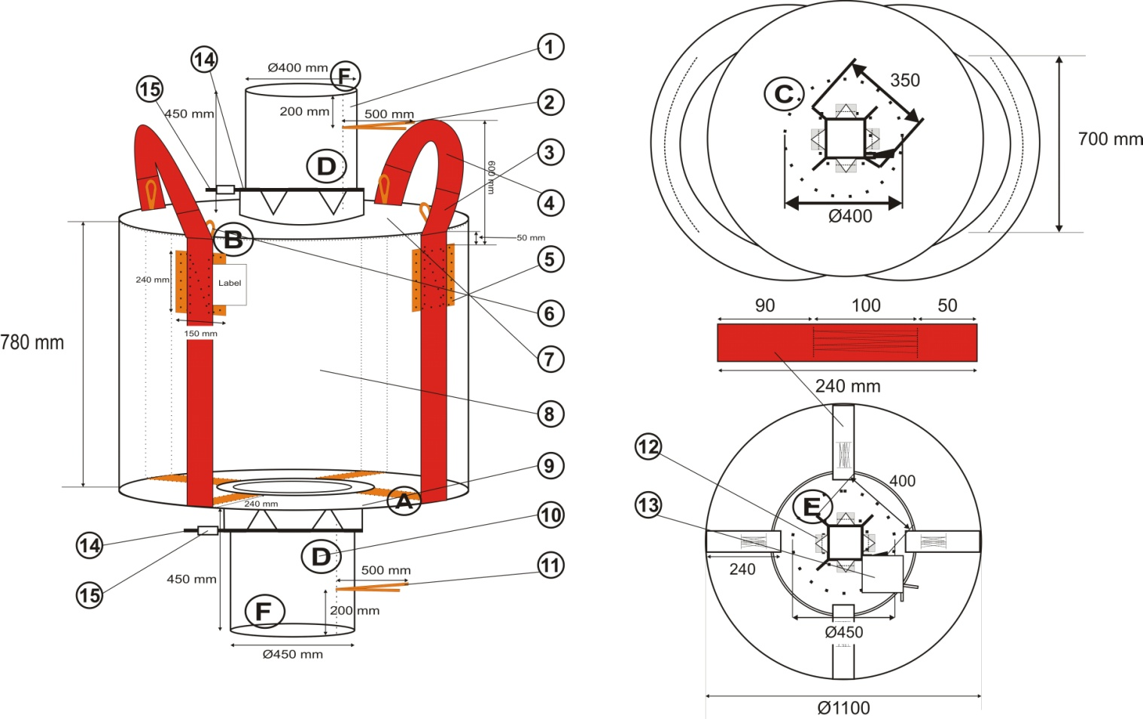 BAG DRAWING (HÌNH VẼ BAO) |  |  |  |  |  |  | Ghi chú: 1. Đệm đai may viền cuốn vào trong trước khi may lên thân. 2. May cuốn tất cả các chi tiết phụ trước khi may

Folding and Sewing Instructions (Gấp và May) -

A | B | C | D | E | F | G | H | I

Prepared By |  | Sales Personel |  | QA |  |  | Customer's Approval
(Người Soạn Thảo) |  | (Đại Diện Bán Hàng) |  | (QL Chất Lượng) |  |  | Khách hàng

Safty Label (Nhãn SP)
 |  |  | SDS No. (Số Bản Thông Số SP): |  | 10050
 |  |  | Product Code (Mã Sản Phẩm): |  | NGS02-500KG
 |  |  | Cust Code (Mã Khách Hàng): |  | 0
 |  |  | Date (Ngày) |  | 24/09/2015
 |  |  | Page (Số Trang):
TITLE (TIÊU ĐỀ): SAFTY LABEL (Nhãn sản phẩm)

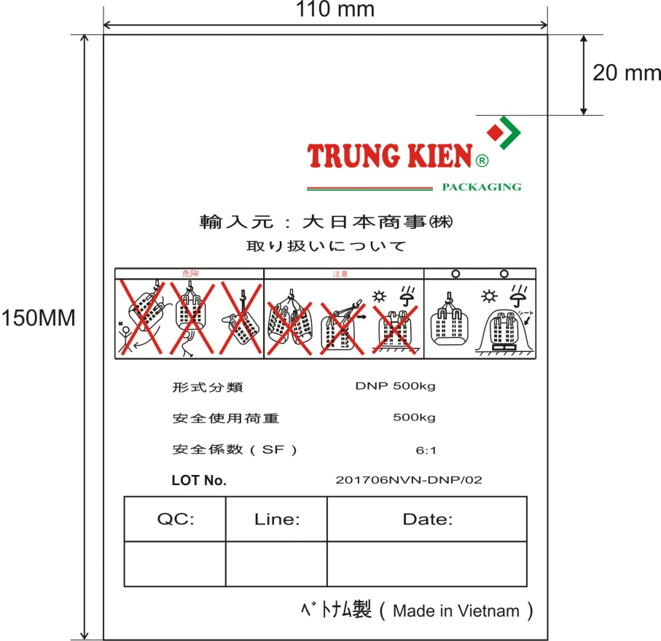 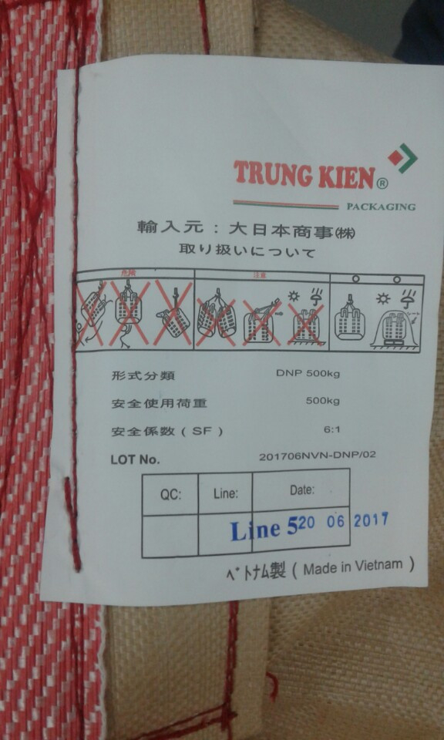 Front (Mặt Trước) |  |  | BackSide (Mặt Sau)

Prepared By | Sales Personel | QA |  | Customer's Approval
(Người Soạn Thảo) | (Đại Diện Bán Hàng) | (QL Chất Lượng) |  | Khách hàng

